界面相关说明
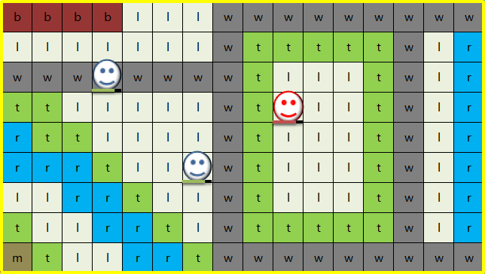
场景说明
 | 1 | 战斗单位形象
 |  | 占约一格大小
 |  | 己方血槽为绿色，敌方血槽为红色
 |  | 显示buff小图标

 | 2 | tsv形象
 |  | 同战斗单位形象

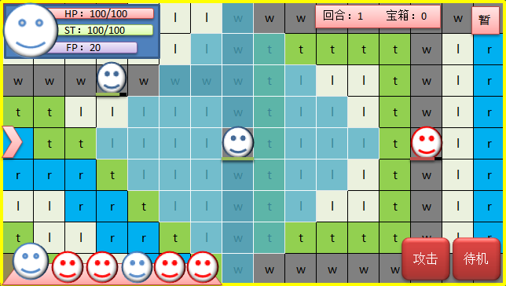
检视
2
7
8
4
13
1
6
14
15
5
9
简单技能信息框
HP：100/100
ST：100/100
角色名 等级
UI说明

HP：100/100
ST：100/100
角色名 等级
地形信息
 | 3 | 战斗主界面
 |  | ①，状态信息栏[头像、生命、体力、角色名、等级]，显示为当前行动角色，点击头像弹出详细属性窗口。
 |  | ②，行动顺序栏，展示前六个战斗单位的行动顺序，首位显示为前行动角色。点击头像弹出属性窗口。
 |  | ③，当前战斗的情况统计，目前功能[战场回合数、获得道具数]。
详细技能信息框
 |  | ④，暂停键，弹出暂停窗口，包含[关卡名，战斗目的，设置，退出]。
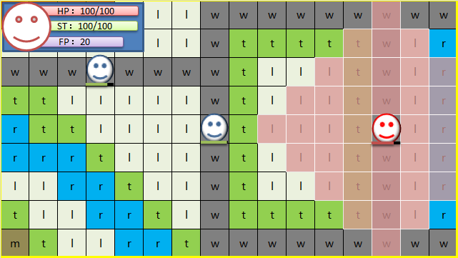
检视
 |  | ⑤，对象状态信息栏，技能作用对象的状态信息栏
技能
2
技能
3
 |  | ⑥，攻击键，展开选择攻击方式。
技能1
 |  | ⑦，待机键，结束当前角色回合。
 |  | ⑧，简略技能信息栏，攻击操作时弹出，显示技能部分主要数据
 |  | ⑧，详细技能信息栏，按住技能键时弹出，显示技能部分主要数据 | 下方ui以该ui为准
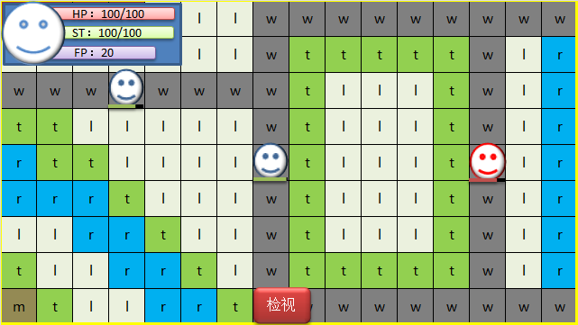
 |  | ⑫，地形，有各式各样的增减益效果
 |  | ⑬，选取光标，点击格子，在当前格子出生成一个光标，作为点选反馈
 |  | 14，技能快捷键，按住后弹出技能详情
 |  | 15，地形信息栏，点击屏幕内任一格子，显示为其的地形信息

个人回合阶段说明
行动阶段功能（简化）

 | 系统决策
 |  | 战场回合加数判断
 |  | 战场回合数触发事件
 |  | 分配行动权限
 |  | 输出到界面层

 | 操作前演出
 |  | 镜头焦点刷新
 |  | 路径绘制
 |  | 被动技能发动条件判断
 |  | 异常状态发动与持续判断

行动阶段说明

 | 系统决策阶段
 |  | 该阶段玩家无法感知，进行一些分配调控计数的判断
 |  | 展示内容：
 |  |  | 回合特效

 |  | 实现功能：
 |  |  | 回合数累加
 |  |  | 回合数触发事件
 |  |  | 行动权赋予

 |  | 该阶段的判断： |  | （建议操作顺序，后续添加新的判断，可能会插在任何地方）

 |  | 序列 | 判断名 | 说明 | 补充 | 预留接口
 |  | 1 | 回合计数判断 | 判断是否进入新的战场回合
 |  | 2 | 回合事件触发判断 | 基于累加后的战场回合数，判断关卡中预设计事件的触发 | 事件：对话，增援，地图变化，道具生成，胜负判定，等
 |  | 3 | 个人回合事件判断 | 基于累加后的个人回合数，判断关卡中预设计事件的触发
 |  | 4 | 行动分配 | 将行动权限分配下个顺位的行动角色
 |  | 5 | 发动概率判定 |  | 防作弊

 |  | 进入回合初准备阶段

情景1：
角色a踩在毒沼上，中了敌方的50%概率麻痹技能，
 | 回合初准备阶段
 |  | 该阶段玩家不可操作（包括拖动镜头暂停等），用于计算一些数值&展示效果。

 |  | 展示内容：
 |  |  | ui层级的特效（被动技能发动的小特写）
 |  |  | 地图上的特效（被动技能特效，buff特效，体力恢复特效，伤害特效）
 |  | 实现功能：
 |  |  | 恢复体力
 |  |  | 身上异常状态生效
 |  |  | 部分被动技能判定发动
 |  |  | 等其它效果

 |  | 该阶段的判断： |  | （建议操作顺序，后续添加新的判断，可能会插在任何地方）
 |  | 序列 | 判断名 | 说明 | 补充 | 预留接口
 |  | 1 | 路径绘制 | 基于移动规则生成路径范围
 |  | 2 | 异常状态生效A | 毒燃烧眩晕麻痹睡眠等异常状态的，数值计算，效果表现 | 包括正面异常状态
 |  | 3 | 被动技能生效A1 | 判定被动技能的发动，数值计算，效果表现。 | 每个被动技能被规定发动阶段 | 之后追加的羁绊等系统，发动的实现同被动技能
 |  | 4 | 地形判定A | 判定所处地形对角色产生作用，数值计算，效果表现。 | 恢复hp等 | 存在免疫情况
 |  | 5 | 体力恢复 | 恢复体力，数值计算，效果表现 |  | 可能受异常状态影响效果或发动

 |  | 计算展示结束后进入下一阶段

 | 角色操作阶段（内分多个小阶段）

 |  | 该阶段为玩家或ai对当前角色下达指令的阶段，是游戏的主要操作阶段。

 |  | 实现功能
 |  |  | 对镜头的操作
 |  |  | 对地图对其他战斗单位检视相关操作
 |  |  | 对UI的操作
 |  |  | 对角色下达指令（移动攻击待机等其他）

 |  | 移动阶段
 |  |  | 移动阶段没有判定
 |  |  | 点击待机，则传出【待机信号】（系统一旦接收到待机信号，则判定当前角色结束该回合）

 |  | 战斗阶段
 |  |  | 非必经阶段，如果角色不进行攻击则略过

 |  |  | 战斗阶段细分为几个小阶段：攻击选择阶段，发动攻击阶段，战斗播放阶段

 |  | 攻击选择阶段：（选择进行攻击的手段时的阶段，未确认攻击）

 |  | 该阶段的判断： |  | （建议操作顺序；后续可能添加新的判断，会插在任何地方）
 |  | 序列 | 判断名 | 说明 | 补充 | 预留接口
 |  | 1 | 技能发动条件 | 剩余能量是否满足技能发动，不满足则按钮停用 |  | （可能会有怒气之类的值）
 |  | 2 | 攻击范围 | 判定攻击范围的显示 | 对敌和对我方的攻击范围颜色当区分（敌方红我方绿）
 |  | 3 | 目标高亮 | 攻击范围内的作用目标高亮 | 恢复类和增益类则对使我方高亮
 |  | 4 | 判断是否能够攻击 | 攻击范围内是否有敌人，没有则确认按钮停用
 |  | 5 | 被动技能生效B1 | 攻击或被攻击时发动的技能，
 |  | 6 | 战后结果演算预报 | 计算当前技能对目标的战斗结果预报 | （？HP伤害，？HP恢复，异常几率）等

 |  | 发动攻击阶段：（确认攻击手段并出手的阶段，已确认攻击）

 |  | 该阶段的判断： |  | （建议操作顺序；后续可能添加新的判断，会插在任何地方）
 |  | 序列 | 判断名 | 说明 | 补充 | 预留接口
 |  | 1 | 被动技能生效B2

 |  | 战斗播放阶段：（进行通常战斗 或 快速战斗的演出）

 |  | 该阶段的判断： |  | （建议操作顺序；后续可能添加新的判断，会插在任何地方）
 |  | 序列 | 判断名 | 说明 | 补充 | 预留接口
 |  | 1 | 展示被动技能的发动
 |  | 2

 |  | 战前阶段：结算数值前的阶段
 |  |  | 部分被动技能判定发动（比如发动/遭受攻击时，自身攻击上升）
 |  |  | 计算出最终战斗数值（比如攻防乱七八糟数算完得到一个对对方的伤害）

 |  | 战后阶段：结算数值后的阶段
 |  |  | 部分被动技能判定发动（比如战斗后，减少对方攻击）
 |  |  | 将最终战斗数值实例化，赋予双方（体力值更新，生命值更新）
 |  |  | 如果有作战单位死亡，则释放该单位的【死亡信号】
 |  |  | 如果击败该敌人有战利品，则在该阶段获得，比如武器防具饰品材料
 |  |  | 该阶段结束后回到角色操作阶段，等待释放【待机信号】

 |  | 点击待机按钮后，释放【待机信号】
 |  | 移动机会和行动机会耗尽后，释放【待机信号】
 |  | 如果释放【死亡信号】的该单位为胜利充分条件，或失败充分条件时，直接中断进入对应界面
 |  | 监听到【待机信号】后，进入下个阶段。

 | 回合末结算阶段
 |  | 该阶段玩家不可操作（包括拖动镜头暂停等），用于计算一些数值&展示效果。

 |  | 包括以下：
 |  |  | 拾取道具
 |  |  | 开启宝箱
 |  |  | 触发事件
 |  |  | 地形造成的伤害

 |  | 该阶段的判断： |  | （建议操作顺序，后续添加新的判断，可能会插在任何地方）
 |  | 序列 | 判断名 | 说明 | 补充 | 预留接口
 |  | 1 | 异常状态生效B | 毒燃烧眩晕麻痹睡眠等异常状态的，数值计算，效果表现 | 包括正面异常状态，
 |  | 2 | 被动技能生效B | 判定被动技能的发动，数值计算，效果表现 | 最后
 |  | 3 | 获得道具 | 恢复体力，数值计算，效果表现 | 可能收异常状态影响 | 可能受异常状态影响效果或发动
 |  | 4 | 地形判定B

 |  | 计算展示结束后进入下一阶段

 |  | 计算展示结束后进入系统决策阶段

战斗操作说明
操作说明

 | 1 |  | 检视操作
 |  | 地图检视 | 按住地图上任意一点，即可对镜头进行拖动，拖动方向与画面滚动方向相反，产生一种地图可拖的错觉
 |  | 角色检视 | 点击屏幕内角色，状态快展示拦则显示其属性
 |  | 角色详细 | 点击状态快展示栏和行动顺序栏的头像，则弹出角色详细信息的窗口
 |  | 地形检视 | 点击地图内任一网格，地形信息栏显示为该网格的地形属性
 |  | 技能检视 | 按住技能攻击键，弹出技能详情，松手后消失
检视
 |  |  |  |  | 播放角色身上产生的被动效果的特效
 |  |  | 每个角色每个回合拥有一次移动机会和一次行动（攻击或其他功能）机会，所有移动行动机会耗尽后发送【待机信号】。 之后设计可能会在一回合获得额外的行动移动机会，以移动行动机会耗尽【发送待机信号】为准
HP：100/100
ST：100/100
角色名 等级
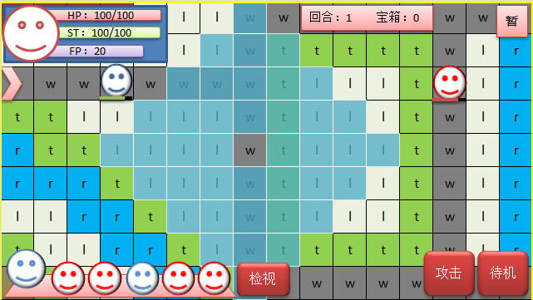
HP：100/100
ST：100/100
角色名 等级
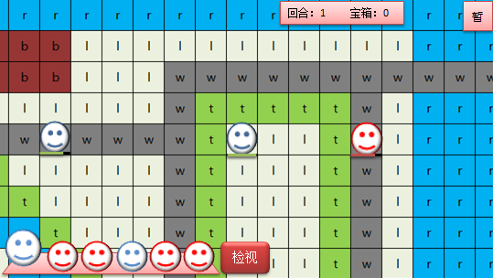
HP：100/100
ST：100/100
角色名 等级
 | 2 |  | 移动操作
 |  | 普通移动 | 点击屏幕内移动范围任意单元格，我方当前行动角色便移动过去，摄像头追寻
 |  | 点到角色 | 点击到移动范围内or外的其他角色，则按照检视操作的角色检视规则判断
点击单元格
移动到目的地
点击待机
结束行动
换
下一个角色行动
 |  | 移动再移动 | 移动后，移动范围仍然显示，可以再点击移动范围其他地方进行移动，进行确认前可多次移动
 |  | 确认移动 | 移动后执行 消耗行动机会的操作 或待机，则视为确认移动，消耗一次移动机会
技能
2
技能
3
技能
2
技能
3
技能
2
技能
3
 |  | 移动中操作 | 角色移动中途，不可以进行检视移动攻击操作
 |  | 移动后行为 | 移动后可以进行消耗行动机会的操作，以及待机
技能1
技能1
技能1
攻击
待机
 |  | 补充 | 攻击前如果没有移动，则在攻击后可以接移动。
点击单元格
移动到目的地
 |  | 补充 | 取消移动消耗体力的机制
 |  |  |  | 行动顺序栏发生变化

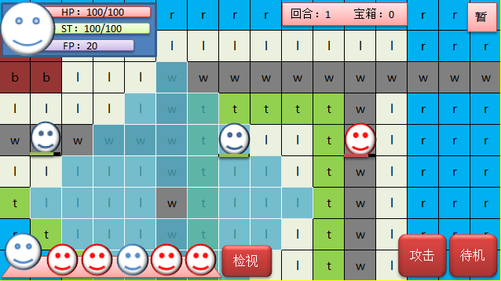
HP：100/100
ST：100/100
角色名 等级
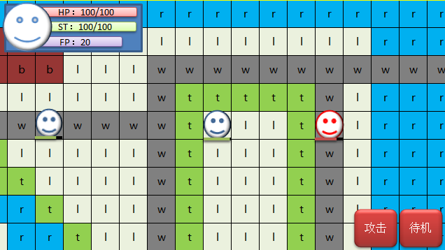
HP：100/100
ST：100/100
角色名 等级
不显示UI
简单技能信息框
HP：100/100
ST：100/100
角色名 等级
简单技能信息框
HP：100/100
ST：100/100
角色名 等级
HP：100/100
ST：100/100
角色名 等级
华丽的战斗画面
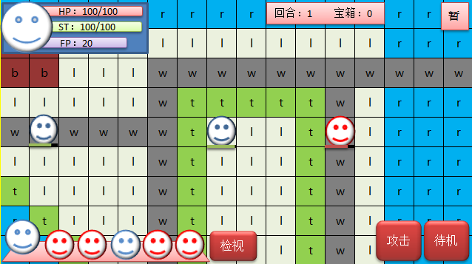
技能描述
（倒三角所指）
显示攻击范围
威力 50
射程 4
消耗 20
范围 1
伤害类型
等其他属性
 |  |  |  |  |  |  | 播放角色身上产生的被动效果的特效 | 如果一方死亡会有死亡效果
 | 3 |  | 攻击操作
 |  | 攻击操作 | 点击攻击或技能，弹出攻击范围，范围内可攻击目标高亮显示，其他ui栏消失。
 |  | 目标选择 | 点击攻击范围内的可攻击目标，有个准星移动至其目标的动画，然后显示敌我方状态栏且显示战斗后预计剩余血量，镜头可拖动
点击攻击
选择目标
弹出交战情报窗口
战斗后
地图上的一些表现
 |  | 取消攻击 | 各层点击取消，回到上层操作
 |  | 确认攻击 | 进入战斗演示并进行伤害计算
技能
2
技能
3
技能
2
技能
3
 |  | 战斗演示 | 嗯战斗演示
 |  | 战斗后行为 | 如果还有移动机会，进行移动，如果没有移动机会，发送待机信号
技能1
取消
取消
技能1
 |  | 地图炮 | 点击攻击或技能，弹出攻击范围，点击范围中的格子，在格子周围显示颜色更深的波及范围
 |  | 无法攻击 | 攻击范围内没有攻击对象，则对应的技能键变灰停用
 |  | 地图炮 无法攻击 | 如上状况技能键不停用，可以进入选择目标阶段，波及范围内没有敌人不能进行攻击，只能取消 |  |  | 行动顺序栏发生变化

 | 4 |  | 其他操作
 |  |  | 下一阶段设计
敌方角色回合
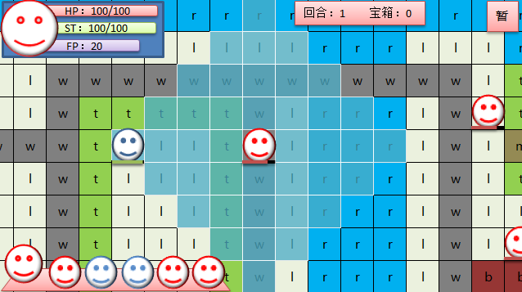
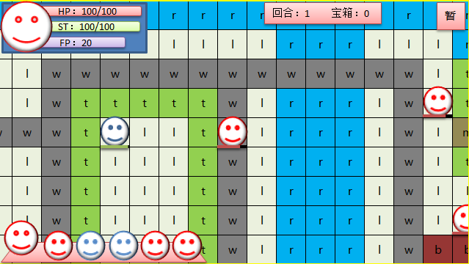
华丽的战斗画面
 | 5 |  | 对方操作时我方表现
 |  | 思考阶段 | 进行确认移动操作和攻击操作之前，为思考阶段，显示其移动范围。（ai默认思考1s后行动）
 |  | 移动操作 | 看不见对方的移动操作，只能看到对方确认移动后，角色由初始点移动到其目的地，期间移动范围不消失，移动停止时消失。
进行攻击
展示攻击距离
标识攻击目标
进入战斗画面
战斗后
地图上的一些表现
 |  | 攻击操作 | 看不见对方的攻击选取操作，只能看到确认攻击后，UI消失，对方角色显示攻击范围，显示技能名（技能信息栏），有个准星移动至其目标的动画
 |  | 战斗演示 | 嗯战斗演示
 |  | 战斗后行为 | 如果攻击后在移动，则先显示攻击操作，再显示移动操作
 |  | 补充 | 移动后攻击，确认攻击后才会确认移动，所以在对方确认攻击后才会播放移动操作+攻击操作

移动后攻击

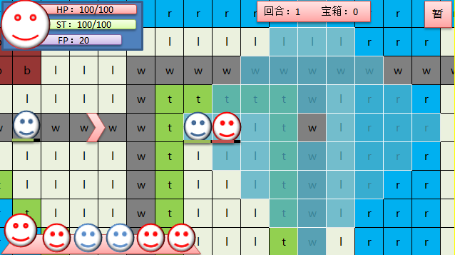
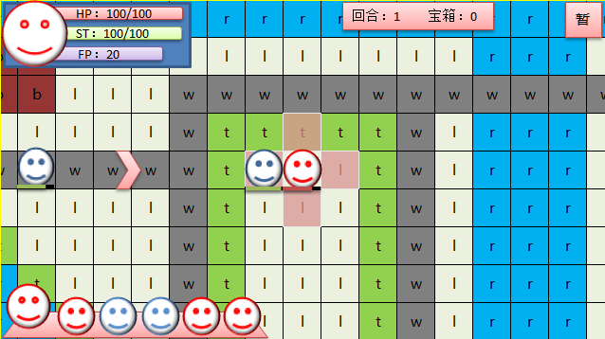
华丽的战斗画面

进行攻击
展示攻击距离
标识攻击目标
进入战斗画面
战斗后
地图上的一些表现

高
9
格
宽16格
默认取景范围(近似值)

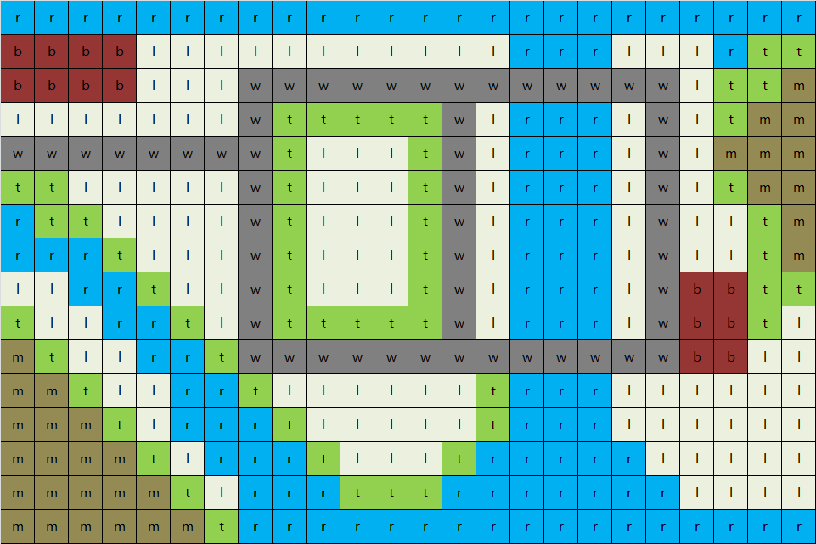
HP：100/100
ST：100/100
回合：1 宝箱：0
暂停

检视
攻击
待机

折叠菜单
展开效果
不常用
功能性

移动规则
移动流程
激活移动
获取角色起始坐标
以该位置为原点
绘制
可以移动的范围
获取角色坐标
获取目的地坐标
点击
绘制区域
根据两坐标
生成路径
角色移动到
目的地
结束移动操作？
刷新
角色当前坐标
角色移动规则判定
 |  |  | 举例(火纹英雄)
 | 原移动规则： |  | 地形/移动 | 步兵 | 重装 | 骑马 | 飞马
 |  | 1a，基于角色移动范围属性，在地图上以角色为原点，用算法进行路径绘制显示。 | 树林 | 2 | 2 | 0 | 1 | 0 | 不通
 |  | 1b，点击绘制出来的标识移动范围的格子，生成一个不可见的路径。 | 山峦 | 2 | 0 | 0 | 1 | 1 | 通过
 |  | 1c，角色移动到点击的格子上。 | 平原 | 1 | 1 | 1 | 1 | 2 | 减速
 |  | 1d，该过程可以多次进行，玩家在最初绘制的范围中任意点击，角色相应移动到点击的格子上。 | 深渊 | 0 | 0 | 0 | 1
 |  | 1e，进行攻击或待机等其他行为，便无法再移动。 | 停用 | 0 | 0 | 0 | 0
 |  | 1f，如果攻击前未移动，则攻击后可以移动，（部分游戏规则，可采用可不采用）。
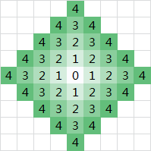
 | 移动规则：
 |  | 角色获得行动机会时，在当前位置坐标生成一个【可移动范围】（唯一生成）
 |  | ↓↓可以反复操作
 |  | 在【可移动范围】内选取一个【目标点】，角色便会从【当前位置】，以【两点间直线移动】的方式
 |  | 生成一个【路径】，以一定的【速度】，移动到【目标点】
 |  | ↑↑直到攻击待机等终止性操作后
 | 可移动范围
 |  |  | 移动距离为4，可移动的范围 |  |  | 黑色为障碍，绿色为可移动范围 |  |  |  | 粉色为敌人，蓝色为队友
 |  | 2a，以角色回合刚开始时所处格子为原点，每个格子视作一个节点，向临近的格子进行遍历，每经过一个格子，算作移动一次。
 |  | 2b，遍历时不经过父节点。遍历完所有深度为移动距离的格子后，停止遍历。
 |  | 2c，在遍历过程中，遇到该格子 为敌人，障碍物，不可通过停留地形，该节点和其子节点都停用。
 |  | 2d，将所有遍历到的格子显示为移动范围。
 |  | 2e，可以穿过队友的格子，但是无法停留。
 |  |  |  |  |  |  |  |  |  |  |  |  |  |  |  |  |  | 0
 | 路径生成规则： |  |  |  |  |  |  |  |  |  |  |  |  |  |  |  | 0 | 1 | 0
 |  |  |  |  |  |  |  |  |  |  |  |  |  |  |  | 0 | 1 | 2 | 1 | 0
 |  | 3a，在可移动范围点击选取的目标点，设为终点 |  |  |  |  |  |  |  |  |  |  |  |  | 0 | 1 | 2 | 3 |  | 1 | 0
 |  | 3b，角色当前位置设为起点 |  |  |  |  |  |  |  |  |  |  |  | 0 | 1 | 2 |  |  |  | 2 | 1 | 0
 |  | 3c，生成一个直线路径，该路径在地图上不显示 |  |  |  |  |  |  |  |  |  |  | 0 | 1 | 2 | 3 | 4 | 5 | 4 | 3 | 2 | 1 | 0
 |  | 3d，角色沿着路径以一定速度移动 |  |  |  |  |  |  |  |  |  |  |  | 0 | 1 |  |  | 4 |  |  | 1 | 0
 |  |  |  |  |  |  |  |  |  |  |  |  |  |  | 0 |  |  | 3 |  |  | 0
 | 补充说明 |  |  |  |  |  |  |  |  |  |  |  |  |  |  | 0 | 1 | 2 | 1 | 0
 |  | 目标点：点击可移动范围里的某个网格，该网格则为当前目标点，获取其坐标 |  |  |  |  |  |  |  |  |  |  |  |  |  |  | 0 | 1 | 0
 |  | 当前位置：停放角色的格子，角色每次移动后，当前位置改变为目标点的位置 |  |  |  |  |  |  |  |  |  |  |  |  | 0 |  |  | 0
 |  | 两点间直接移动：无视格子邻接关系，角色以两点之间直线最短的方式直接移动 |  |  |  |  |  |  |  |  |  |  |  | 0 | 1 | 0
 |  | 速度：一个参数，调至视觉上舒服的移动速度 |  |  |  |  |  |  |  |  |  |  | 0 | 1 | 2 | 1 | 0
 |  |  |  |  |  |  |  |  |  |  |  | 0 | 1 | 2 |  |  | 1 | 0
 |  |  |  |  |  |  |  |  |  |  | 0 | 1 | 2 | 3 | 4 | 3 | 2 | 1 | 0
 |  |  |  |  |  |  |  |  |  |  |  | 0 |  |  | 3 | 2 | 1 | 0
 |  |  |  |  |  |  |  |  |  |  |  |  | 0 |  | 2 | 1 | 0
 |  |  |  |  |  |  |  |  |  |  |  |  |  | 0 | 1 | 0
 |  |  |  |  |  |  |  |  |  |  |  |  |  |  | 0

多功能回合模式
采用回合模式

 | CTB模式（条件回合）
 |  | 场上所有角色，单位时间累加行动值（辅助值+速度值*参数a），行动值先累积到b的角色先行动。

 | 简单描述
 |  | 速度值越快，一段时间内，能获得行动的次数越多，通过调整数值，可以实现按照速度值来进行排序的效果

 | 采用改系统游戏
 |  | 最终幻想战略版，为谁炼金

回合模式详解

行动值达到100
行动值累加
获得回合
 | 回合执行规则
 |  | a，行动顺序分配规则
 |  |  | 1，——游戏开始时，所有角色，行动值每单位时间累加(辅助值+速度值/10)，先累加到1000的角色获得回合（行动值可以超过1000）
 |  |  | 2，——并对所有角色按照行动值大小排序，用于显示顺序

 |  | b，同条件冲突判断：
 |  |  | 1，——如果当前单位时间，有多名角色累加后的行动值超过1000.，则让当前行动值最高的角色行动。
 |  |  | 2，——满足上方条件，且当前行动值相同，则让当前速度更高的角色行动。
 |  |  | 3，——满足上方条件，且速度相同，则让玩家角色先行动，如果玩家多名角色满足条件，且具备相同因素，则编组ID顺序靠前的角色先行动。 |  | no
 |  |  | 4，——如果是敌方多名角色满足条件，且具备相同因素，则按照配置ID顺序来行动。
 |  |  | 5，——假如添加了其他因素条件如果都相同的话，以3、4为准 | yes
 |  |  | 6，——pvp情况下条件2冲突时，则新的回合交给上回合行动对面阵营的角色

 |  | c，行动值的扣除规则
 |  |  | 1，——回合开始时，角色扣除1000点行动值
 |  |  | 2，——移动扣除0点行动值
 |  |  | 3，——攻击技能说得等操作扣除0点行动值
 |  |  | 4，——待机不扣除行动值
 |  |  | 5，——角色在回合中最多消耗1000行动值，最少1000

 | 参与计算参数

 |  | a1，速度值： | 角色属性，用于换算单位时间的行动加值，设计区间为（20,99）

 |  | a2，辅助值: | 做的后门，便于回合模式能够在速度排序决定行动顺序和行动值决定行动顺序间进行切换
 |  |  | （辅助值为设定最大速度值向上一位取整）暂为100

 |  | b1，行动值加值： | 是一个累计值，单位时间累加（速度值*参数）+辅助值
 |  |  | ，暂定参数a为0.1

 |  | b2，行动值： | 当前时间点，角色经过数个单位时间累加的行动值加值
 |  |  | 单位时间不为时间

 |  | c，回合值： | 是一个判定值，行动值≥回合值b的角色获得回合
 |  |  | ，暂定回合值b为1000

 |  | d，行动消耗： | 角色回合时，消耗x行动值；
 |  |  | 角色有移动行为，消耗y行动值；
 |  |  | 角色有攻击or其他行为，消耗z行动值；
 |  |  | yz的结算时机在角色结束回合时；
 |  |  | 暂定：x=1000 =b

 |  |  | 角色获得回合时，最多消耗100点行动值，最少消耗60点行动值

 |  | 执行规则皆代入暂定值进行说明

画面表现

 | 行动顺序展示栏

 |  | a，展示内容： | 当前回合角色，接下来5人的回合顺序。

 |  | b，展示规则： | 回合角色头像（大头像）为当前回合行动角色。
 |  |  | 回合结束后，进行行动值加算，满足行动条件的角色被设定为新回合行动角色
 |  |  | 5个小头像为顺位角色头像，按照行动值大小排序。
 |  |  | 如果顺位角色行动值相同，则遵守先来者优先原则。

 |  | c，战场回合标志： | 复制场上最低速度的单位，加入队列排序，排序轮到该标志时，弹出【第n回合】相关特效

关于战场回合

 | 战场回合判定条件
 |  | 原则： | 确保所有存活单位至少行动一次，算作一个战场回合

 |  | 解决方案： | 在行动顺序槽位置添加一个回合标识，占用一个头像位置
 |  |  | 每个战场回合开始时，复制场上最低速度的单位，加入队列排序，轮到其时，则判定该战场回合结束，弹出【第n回合】相关特效

